OT641-2602
СПЕЦИФИКАЦИЯ ДЛЯ ЗАКАЗА

Moncato DP918-2579
Световой эвакуационный указатель
Изображение | Код продукта | Наименование | Кол-во
 | DP918-2579 | DP918-2579 LED SA 3H MT Moncato Световой эвакуационный указатель. Пиктограмма с белым фоном в комплекте.
 | DP118-xxxx PT-DP918 | Пиктограммы* 147х270 транслюцентные для двухстороннего светового указателя DP918
 | DP129-2596 | DP129-2596 Wall mounting bracket for DP918 Moncato Настенный кронштейн для указателя DP918
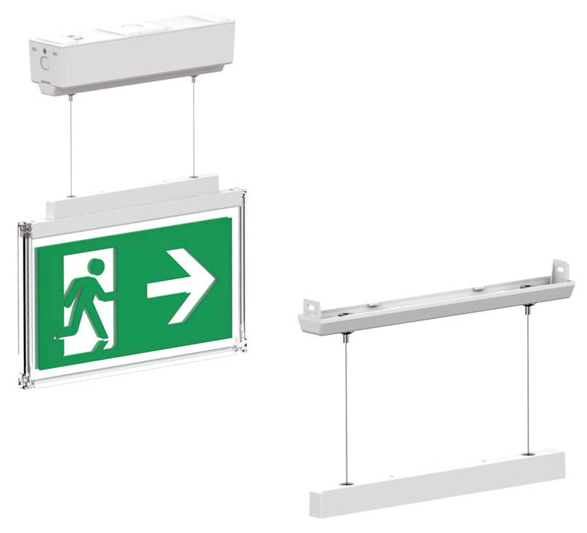 | DP127-2597 | DP127-2597 Soft suspended bracket for DP918 Moncato Комплект подвесного монтажа для указателя DP918
 | DP137-2611 | DP137-2611 Tube for rigid suspended DP918 Moncato Трубка для установки табло на жестком подвесе. Длина - 120мм.
* Для заказа пиктограмм воспользуйтесь Спецификацией на знаки безопасности

Ваша контактная информация

 |  |  | Просим направить вашу заявку по адресу: info@exit-svet.ru
 |  |  | ООО "ЭКЗИТ СВЕТ", Тел. +7 (495) 940-27-28

